Görsel Standartları
Genel Görsel Standartları | Hatalı ve Doğru Görsel Örnekleri
• Ürünlerin müşteriler tarafından düzgün anlaşılabilmesi ve satışınız için görsellerin standartlara uygun şekilde açık, anlaşılır ve kaliteli olması çok önemlidir. • N11, belirtilen standartları karşılamayan görselleri reddetme hakkına sahiptir. • Gönderilen görseller için gerekli tüm haklara sahip olmak gönderenin sorumluluğundadır. | 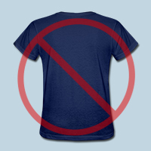 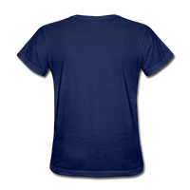 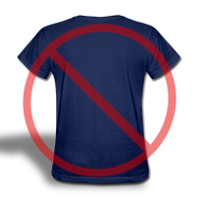 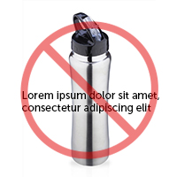 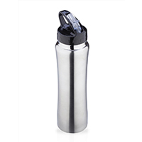
Teknik Gereksinimler
Görsel üzerinde metin olmamalı
Düşük Kalite Olmamalı
Arka plan beyaz olmalı
Görsel üzerinde metin olmamalı
Düşük Kalite Olmamalı
Arka plan beyaz olmalı
• Görsellerin, JPEG, JPG veya PNG formatında olması gerekmektedir. • Minimum 500 x 500 (500 piksel) olması gerekir. Siteye aktarmak istediğiniz görseller, ideal boyutta (1000 x 1000 piksel) olduğu taktirde zoom fonksiyonları çalışabilmektedir.
Ürünün Ana Resmi için Gerekli Standartlar
Ürün görseli grafik değil , gerçek görsel olmalı
Ürün üzerinde yerleşik resimler olmamalı
Kalite standartlarını karşılamalı
Ürün görseli grafik değil , gerçek görsel olmalı
Ürün üzerinde yerleşik resimler olmamalı
Kalite standartlarını karşılamalı
• Sitemizde kullanacağınız görsel standartları Google Alışveriş (Google Shopping) reklamları için de önemlidir. Bu koşulları sağlamayan görseller reddedilir ve ürünler Google alışveriş reklamları içerisinde de yer alamaz. • Görselin satılan ürünü açık ve net şekilde yansıtması gerekmektedir. • Görselsiz ürün kabul edilmemekle birlikte, grafik veya tasarım görseller de aynı şekilde kabul edilmemektedir. • Görselde kullanılan arka planın mutlaka beyaz olması gerekmektedir. (RGB 255.255.255) • Ürünün görsel içerisinde kaplaması gereken alanın oranı en az %85 olmalıdır. • Ürünün bir kısmının yer aldığı görseller kabul edilmemektedir. Ürünün tamamı görselde gösterilmelidir. • Ek logo, filigran, slogan, yazı içerikli görseller ile birlikte ek hediye, aksesuar gibi ürünlerin de yer aldığı görseller kabul edilmemektedir. Görsel içerisinde sadece ürün gözükmelidir. • Pornografik veya hakaret içeren unsurlar görselde yer almamalıdır. | 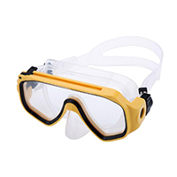 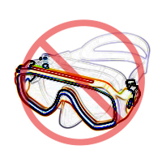 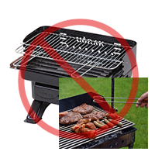 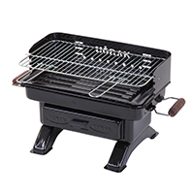 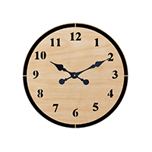 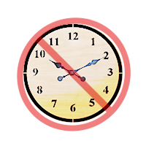
Logo /Filigran Bulunmamalı
Ürün Olmadan Sadece Ambalaj Görseli Olmamalı
Çerçeve Olmamalı
Logo /Filigran Bulunmamalı
Ürün Olmadan Sadece Ambalaj Görseli Olmamalı
Çerçeve Olmamalı
Ürünün Ek Resimleri için Gerekli Standartlar
• Bir ürün için en fazla 12 görsel yüklenebilmektedir. • Görselin satılan ürünü açık ve net şekilde yansıtması gerekmektedir. • Arka plan için herhangi bir zorunluluk bulunmamaktadır. • Ürünün görsel içinde kaplaması gereken alanın oranı en az %85 olmalıdır. • Görsel içinde ek yazı, logo veya grafik kabul edilebilir. • Pornografik veya hakaret içeren unsurlar görselde yer almamalıdır. | 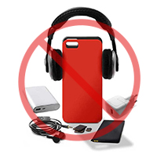  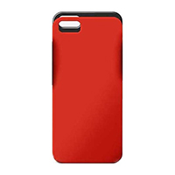

Dahil Olmayan Öğeler Bulunmamalı
Görsel zorunludur, boş bıraklımaz
Dahil Olmayan Öğeler Bulunmamalı
Görsel zorunludur, boş bıraklımaz

